foler structure
Cấu trúc thư mục |  | ktcbv

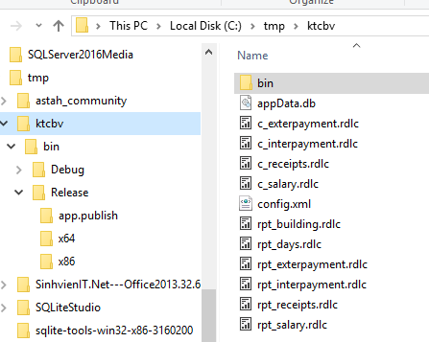
File dữ liệu “appData.db”
Lưu trữ dữ liệu của phần mềm.
Định dạng sqlite3.
ktcbv
∟bin
∟Realease
∟test_binding.exe
∟appData.db | file dữ liệu
∟config.xml | file cấu hình

File cấu hình “config.xml”
Lưu trữ cấu hình của phần mềm.

 |  | ktcbv\bin\Release
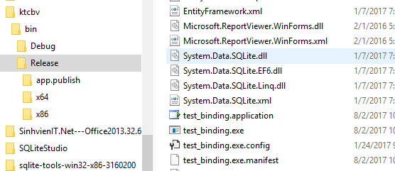

File thực thi “test_binding.exe”
nhấp đúp chuột "double click" để khởi động phần mềm.

search
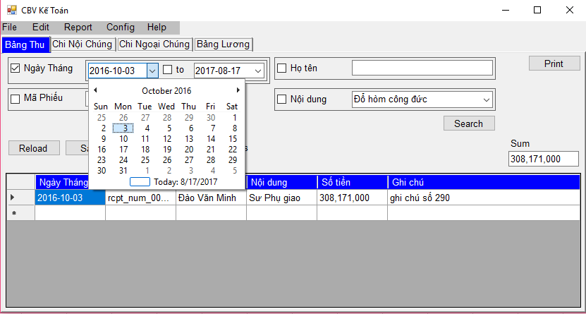
1
2
3
4
Tìm kiếm "Search"
 |  |  |  | vd: tìm kiếm trên "Bảng Thu" vào ngày "2016-10-03"
1 | Tìm kiếm theo ngày
 | vd: tìm kiếm trên "Bảng Thu" vào ngày "2016-10-03"

 | Các bước
 | 1, 2, 3 | chọn ngày
 | 4 | nhấn nút "Search" để tìm kiếm

1
2
3
 | vd: tìm kiếm theo khoảng thời gian |  |  | vd: tìm kiếm theo khoảng thời gian
 | từ ngày |  | 2016-10-03
 | đến ngày |  | 2016-10-30

 | các bước
 | 1 | chọn ngày bắt đầu
 | 2 | chọn ngày kết thúc
 | 3 | nhấn nút "Search" để tìm kiếm

s.2
Tìm kiếm "Search"

2 | Tìm kiếm theo "Mã Phiếu"
 | vd: tìm thông tin theo mã phiếu "rcpt_num_000090" |  |  | vd: tìm thông tin theo mã phiếu "rcpt_num_000090"
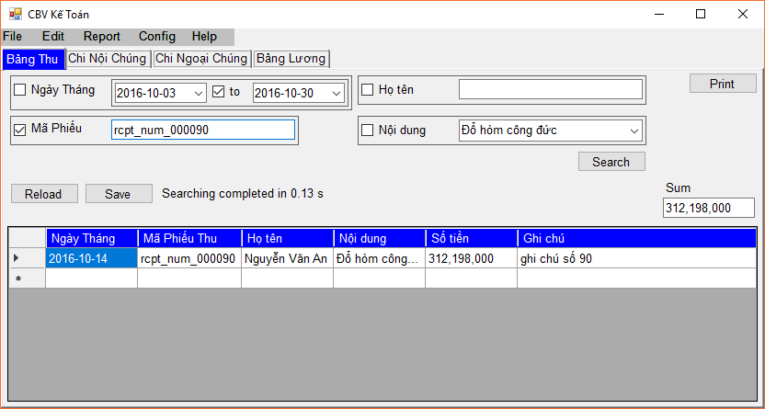
2
1
3

 | Các bước
 | 1 | nhập mã phiếu "rcpt_num_000090"
 | 2 | chọn tìm theo mã phiếu
 | 3 | nhấn nút "Search" để tìm kiếm

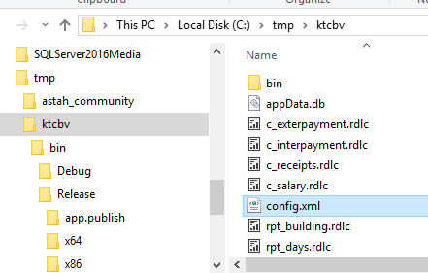
 | Chú ý: |  | Có thể thiết lập tìm kiếm mã phiếu gần đúng
 | các bước:
 | 0 | tắt ứng dụng

 | 1 | mở file cấu hình "config.xml"

1

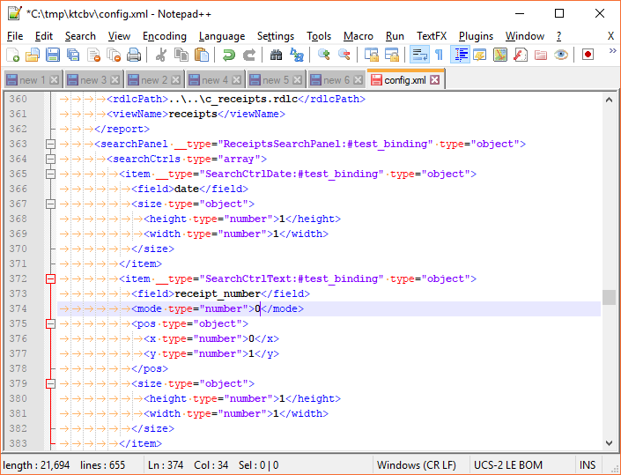
 | 2 | thay đổi thiết lập tìm kiếm
 | 2.1 | tìm searchPanel "ReceiptsSearchPanel"
 | 2.2 | tìm field "receipt_number"
 | 2.3 | thay đổi "mode" thành "0"

2.1

2.2

2.3

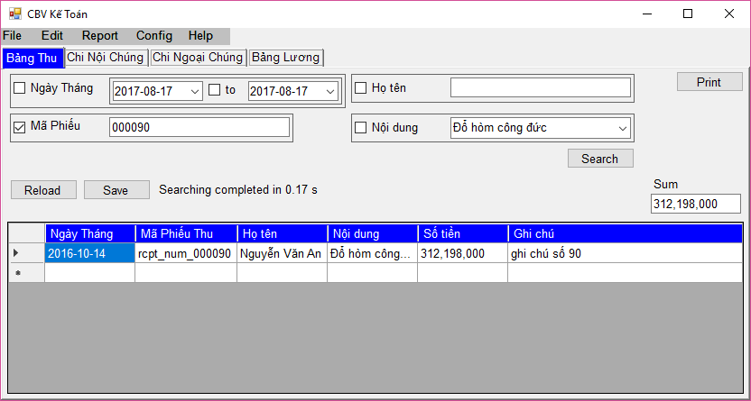
4.2
4.1
4.3
 | 3 | khởi động lại ứng dụng

 | 4 | thực hiện tìm kiếm
 | 4.1 | nhập mã phiếu "000090"
 | 4.2 | chọn tìm theo mã phiếu
 | 4.3 | nhấn nút "Search" để tìm kiếm

